Plan1
 |  |  | ESPECTRORADIOMETRO |  |  |  |  |  | CR1000
 |  |  | Linhas no arquivo resultado | 865 |  |  |  |  | dias | 365 | Irr atmos | Double? | 8
 |  |  | Comprimento de onda | 865 | float | 3460 |  |  | horas | 24 | Irr Super | Double? | 8 |  | Volume de dados | 169
 |  |  | Irradiação | 865 | double | 6920 | 10380 |  | minutos | 60 | Ind Limp | Double? | 8 |  | minutos num ano | 525600
 |  |  |  |  | vezes por dia | 5 | 51900 |  | minutos num ano | 525600 | Radiação Dif | Double? | 8 |  |  | 88826400 | bytes por ano
 |  |  |  |  | dias por ano | 365 | 18943500 | bytes de dados por ano |  |  | Temp Ar | Double? | 8 |  |  | 88826.4 | kbytes
 |  |  |  |  |  |  | 18943.5 | kbytes |  |  | Umid Ar | Double? | 8 |  |  | 88.8264 | mbytes
 |  |  |  |  |  |  | 18.9435 | mbytes |  |  | Press Ar | Double? | 8
 |  |  |  |  |  |  |  |  |  |  | CorrCC_asi | Double? | 8
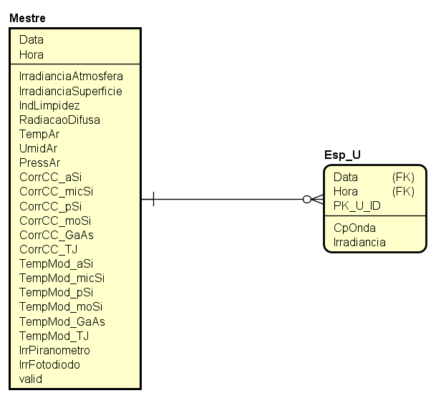
 |  |  |  |  |  |  |  |  |  |  | CorrCC_micSi | Double? | 8
 |  |  |  |  |  |  |  |  |  |  | CorrCC_pSi | Double? | 8
 | Tamanho em Bytes | Faixa Mínima |  |  |  |  |  |  |  |  | CorrCC_GaAs | Double? | 8
char | 1 | -127 a 127 |  |  |  |  |  |  |  |  | CorrCC_TJ | Double? | 8 |  |  | SOMA
unsigned char | 1 | 0 a 255 |  |  |  |  |  |  |  |  | CorrCC_moSi | Double? | 8 |  |  | 21.9 | 88.3008
signed char | 1 | -127 a 127 |  |  |  |  |  |  |  |  | t_asi | Double? | 8 |  |  | 110.2008
int | 4 | -2.147.483.648 a 2.147.483.647 |  |  |  |  |  |  |  |  | t_micSi | Double? | 8
unsigned int | 4 | 0 a 4.294.967.295 |  |  |  |  |  |  |  |  | t_pSi | Double? | 8
signed int | 4 | -2.147.483.648 a 2.147.483.647 |  |  |  |  |  |  |  |  | t_GaAs | Double? | 8
short int | 2 | -32.768 a 32.767 |  |  |  |  |  |  |  |  | t_TJ | Double? | 8
unsigned short int | 2 | 0 a 65.535 |  |  |  |  |  |  |  |  | t_moSi | Double? | 8
signed short int | 2 | -32.768 a 32.767 |  |  |  |  |  |  |  |  | irrPiranometro | Double? | 8
long int | 4 | -2.147.483.648 a 2.147.483.647 |  |  |  |  |  |  |  |  | irrFotodiodo | Double? | 8
signed long int | 4 | -2.147.483.648 a 2.147.483.647 |  |  |  |  |  |  |  |  | valid | int | 1
unsigned long int | 4 | 0 a 4.294.967.295 |  |  |  |  |  |  |  |  | Volume de dados |  | 169
float | 4 | Seis digitos de precisão
double | 8 | Dez digitos de precisão |  |  |  |  |  |  |  |  |  |  | 169 | 128mb
long double | 10 | Dez digitos de precisão |  |  |  |  |  |  |  |  |  |  |  | 128000kb
 |  |  |  |  |  |  |  |  |  |  |  |  | 169 | 128000000
 |  |  |  |  |  |  |  |  |  |  |  |  | 757395
 |  |  |  |  |  |  |  |  |  |  |  |  | 0.69395716624
 |  |  |  |  |  |  |  |  |  |  |  |  | 88,826,517.28 | bytes
 |  |  |  |  |  |  |  |  |  |  |  |  | 88,826.52 | Kb
 |  |  |  |  |  |  |  |  |  |  |  |  | 88.83 | Mb

